Sheet1
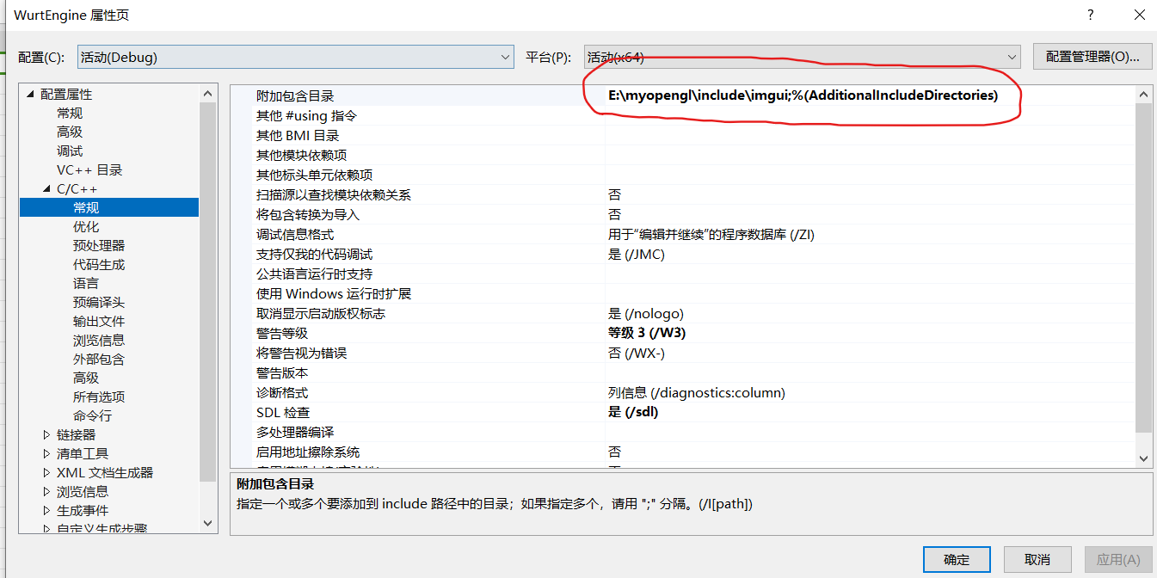
imgui环境配置问题：
 | 先配置好目录
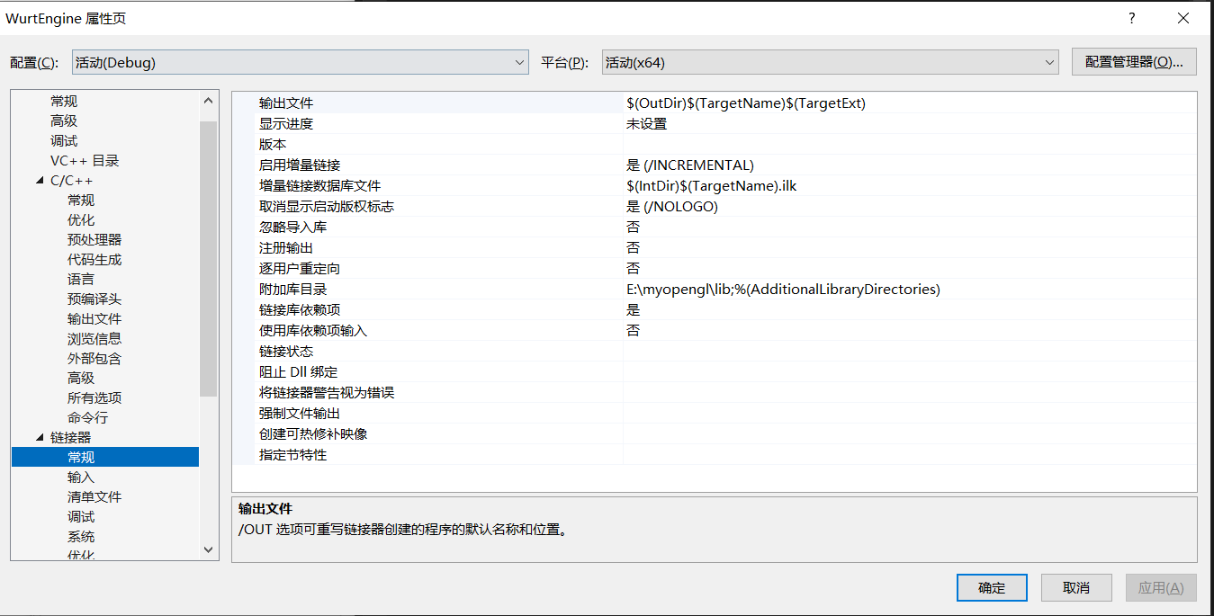

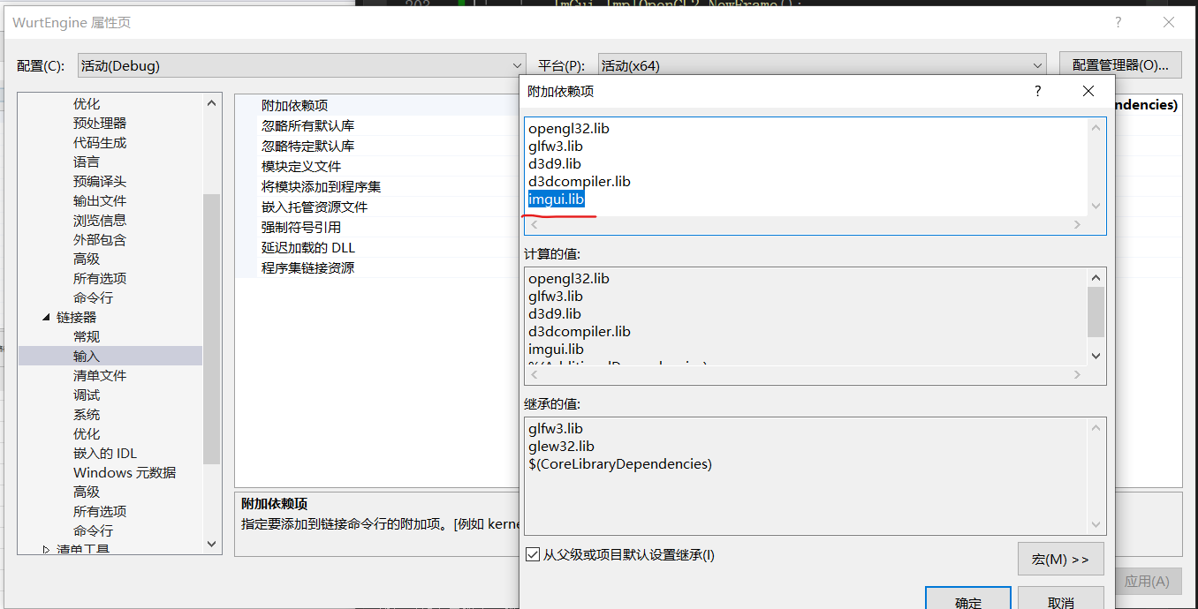
 | 然后再配置lib库，这个imgui.lib记得配置，之前就是因为这个没配置，所以环境一直报错

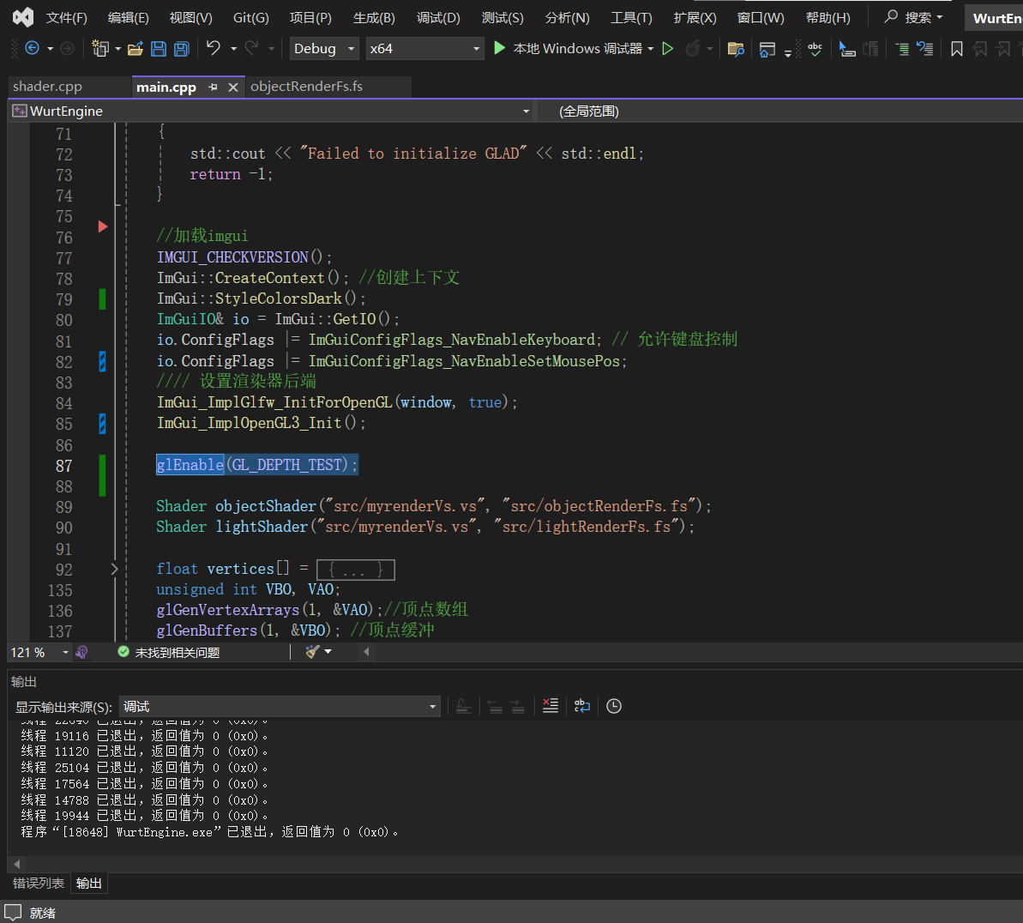
关于在使用imgui的时候，ui | 是渲染顺序出错了，图片中标蓝的这一段代码，应该放在加载imgui这一段代码后面，
一直显示不出来的问题 | 具体原因我个人猜测是因为设置了深度测试后，ui的深度值比较小，所以会被背景给覆盖掉。
 | 所以把深度测试在ui加载好了后在开启，就不会把ui挡住了。

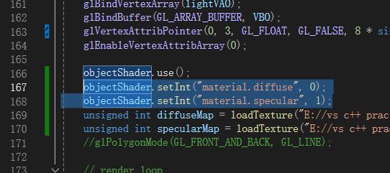
关于在给sampler2D类型赋值的 | 因为我们在OpenGL中设置纹理的时候，使用的是纹理单元GL_TEXTURE,我们先激活指定编号的纹理单元，再进行使用。
时候，为什么使用glUniform1i | 在GLSL中，我们的sampler2D被使用的时候，其实也就是根据纹理单元的编号，根据编号去寻找纹理值的，所以才会使用glUniform1i，因为纹理编号是int
而不是用glUniform

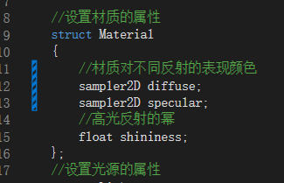

使用stb_image.h的时候报错 | 需要在main文件中添加#define STB_IMAGE_IMPLEMENTATION这句代码，且只能在main中添加,不然就会报图中的错。
 | 具体为什么只能在main中添加宏定义，暂时还不知道原因。

在配置环境的时候，最好把依 | 最好给文件专门建个文件夹，把依赖的库的代码都放在里面，然后用的时候就能直接用了，不用再去索引。
赖库都放在代码里面 | 左边这个就是因为没有放到文件里，是额外链接的，然后再手动点了“包括在项目内”。这样还是会麻烦点的。

